Sheet1
 |  | Güncel fiyat listesi 01.01.23 |  | Progect HMG GOLD REZİDANS
BİR ÇEŞİT | GÖRÜŞ | DÜNYANIN YAKASI | DAİRE TİPİ | KAT | м2 | № | Fiyat
Bodrum kat
Т01 |  |  | 3+1 ters dubleks | -1
Т01 |  |  | 3+1 ters dubleks
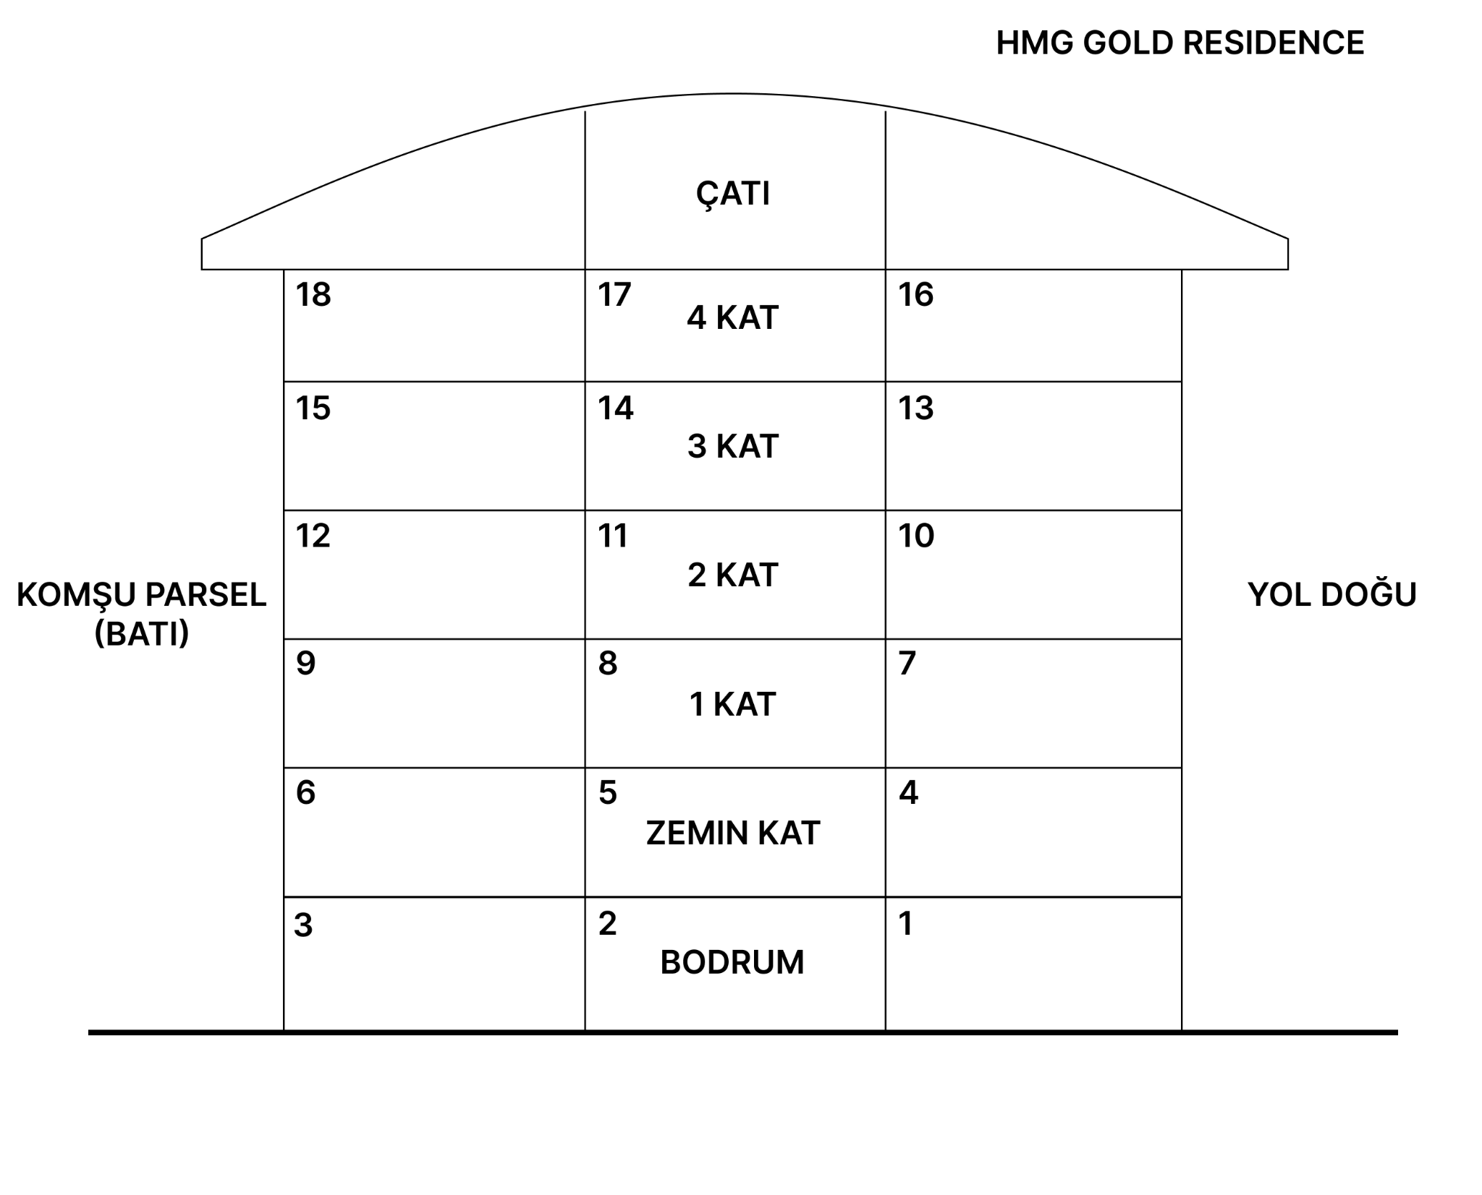
Zemin kat
Т01 |  | Doğu | 1+1 | KAT 0 | 45 | 4 | SATILDI
D01 |  | Güney | 3+1 ters dubleks |  | 82 | 5 | €194,000
D02 |  | Batı | 3+1 ters dubleks |  | 75 | 6 | €172,000
Birinci kat
Т02 |  | Doğu | 2+1 | KAT 1 | 68 | 7 | SATILDI
Т02 |  | Güney | 2+1 |  | 65 | 8 | SATILDI
Т02 |  | Batı | 2+1 |  | 70 | 9 | €189,000
İkinci kat
Т02 |  | Doğu | 2+1 | KAT 2 | 68 | 10 | SATILDI
Т02 |  | Güney | 2+1 |  | 65 | 11 | SATILDI
Т02 |  | Batı | 2+1 |  | 70 | 12 | €165,000
Üçüncü kat
Т02 |  | Doğu | 2+1 | KAT 3 | 68 | 13 | SATILDI
Т02 |  | Güney | 2+1 |  | 65 | 14 | SATILDI
Т02 |  | Batı | 2+1 |  | 70 | 15 | €187,000
Dördüncü kat
D03 |  | Doğu | 3+1 дуплекс | KAT 4 | 130 | 16 | €340,000
D04 |  | Güney | 3+1 дуплекс |  | 120 | 17 | SATILDI
D05 |  | Batı | 3+1 дуплекс |  | 130 | 18 | €340,000
Satış ve Pazarlama info@antagroup.info +90 (536) 614 82 58 +90 (507) 731 84 80 EN, TR, RU, UKR |  |  | %100 yabancı para cinsinden ödeme: - ekstra indirim - ödemeden sonra mülkiyetin kazanılması - tam yasal destek
 |  |  | İnşaat bitimine kadar faizsiz taksitlendirme planı: Peşinat %50. Diğer ödemeler inşaatın sonuna kadar dağıtılır

